상품제안서
지니큐 블루투스5.0 스피커 | 상품코드: S28153

 |  |  |  |  |  |  | 02-713-8555 | www.synergygift.co.kr
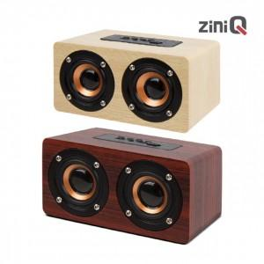

【상세/제작정보】

【인쇄/포장옵션】 | 레이저, 풀칼라 / 포장지포장

【공급단가】 | 수량 | 50~ | 100~ | 500~ | 1,000~ | 2,000~
*VAT별도 | 체리우드 | 18,040원 | 17,370원 | 16,700원 | 16,030원 | 15,630원
 | 오크우드 | 18,040원 | 17,370원 | 16,700원 | 16,030원 | 15,630원

【상품 URL】 | https://www.synergygift.co.kr:443/src/goods_detail.php?gdno=28153

